テーブル定義書＿表紙
作成日
2025/2/26

ユーザー名 |  | 株式会社xxxxxx様
システム名 |  | D.I.ブログ

 |  |  | テーブル定義書

更新履歴

版数・リビジョン | 版数・リビジョン | 作成･更新日 |  | 改版理由・箇所 | PL | 担当
Rev 1.00 |  | 2025-02-26 |  | 初版作成 |  | よしかわ

機能一覧表＿表紙
作成日
2025/2/26

ユーザー名 |  | 株式会社xxxxxx様
システム名 |  | D.I.ブログ

 |  |  | 機能一覧表

更新履歴

版数・リビジョン | 版数・リビジョン | 作成･更新日 |  | 改版理由・箇所 | PL | 担当
Rev 1.00 |  | 2025-02-26 |  | 初版作成 |  | よしかわ

基本設計書＿表紙
作成日
2025/2/27

ユーザー名 |  | 株式会社xxxxxx様
システム名 |  | D.I.ブログ

 |  |  | 基本設計書

更新履歴

版数・リビジョン | 版数・リビジョン | 作成･更新日 |  | 改版理由・箇所 | PL | 担当
Rev 1.00 |  | 2025-02-27 |  | 初版作成 |  | よしかわ

IO関連図
IO関連図
システム名 | 機能名 | 作成会社 | 担当者
D.I.ブログ | ログイン | DI | よしかわ

アカウントマスタ

ログイン

備考

システム名 | 機能名 | 作成会社 | 担当者
D.I.ブログ | アカウント登録 | DI | よしかわ

アカウントマスタ
アカウント登録

アカウント一覧・登録画面

備考

システム名 | 機能名 | 作成会社 | 担当者
D.I.ブログ | アカウント削除 | DI | よしかわ

アカウントマスタ

アカウントマスタ
アカウント削除

アカウント一覧・登録画面

備考

システム名 | 画面名 | 作成会社 | 担当者
D.I.ブログ | アカウント更新 | DI | よしかわ

アカウントマスタ

アカウントマスタ
アカウント更新

アカウント一覧・登録画面

備考

画面レイアウト _ログイン画面、ホーム画面、ナビケーションバー
画面レイアウト
システム名 | 画面名 | 作成会社 | 担当者
D.I.ブログ | ログイン画面 | DI | よしかわ
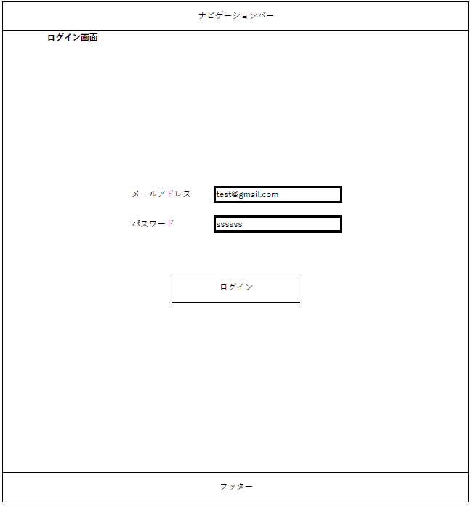

システム名 | 画面名 | 作成会社 | 担当者
D.I.ブログ | ホーム画面 | DI | よしかわ
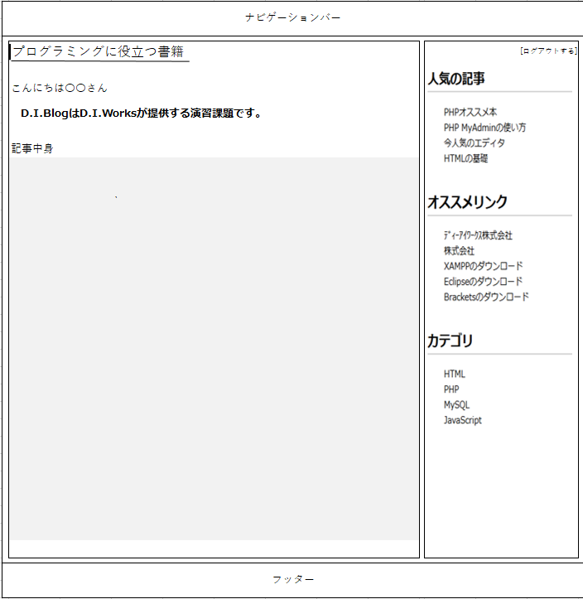

システム名 | 画面名 | 作成会社 | 担当者
D.I.ブログ | ナビゲーションバー（管理者権限） | DI | よしかわ

システム名 | 画面名 | 作成会社 | 担当者
D.I.ブログ | ナビゲーションバー（一般権限） | DI | よしかわ

システム名 | 画面名 | 作成会社 | 担当者
D.I.ブログ | フッター（管理者・一般権限 共通） | DI | よしかわ

画面レイアウト _アカウント登録
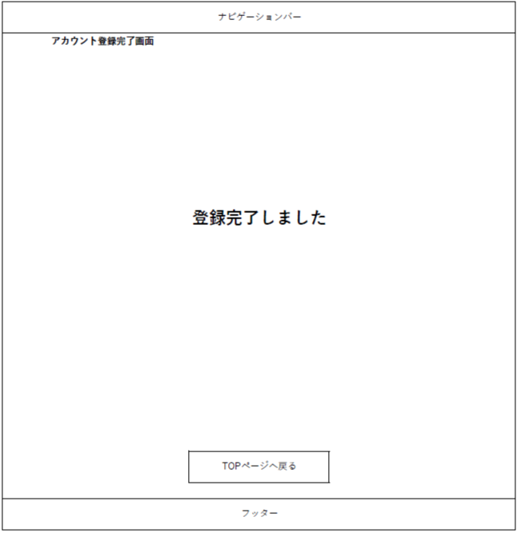
画面レイアウト
システム名 | 画面名 | 作成会社 | 担当者
D.I.ブログ | アカウント登録画面 | DI | よしかわ
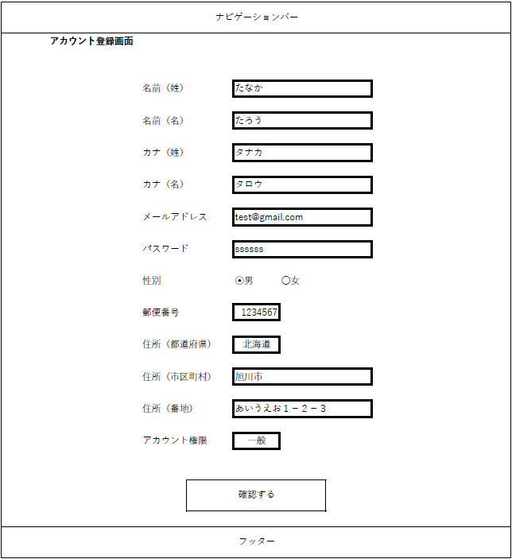

システム名 | 画面名 | 作成会社 | 担当者
D.I.ブログ | アカウント登録確認画面 | DI | よしかわ
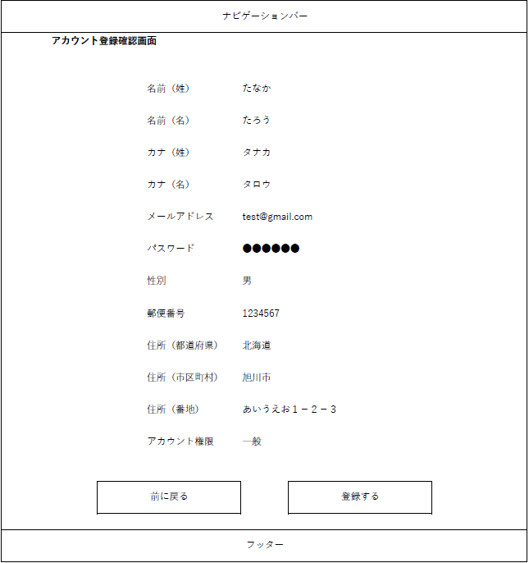

システム名 | 画面名 | 作成会社 | 担当者
D.I.ブログ | アカウント登録完了画面 | DI | よしかわ

画面レイアウト _アカウント一覧
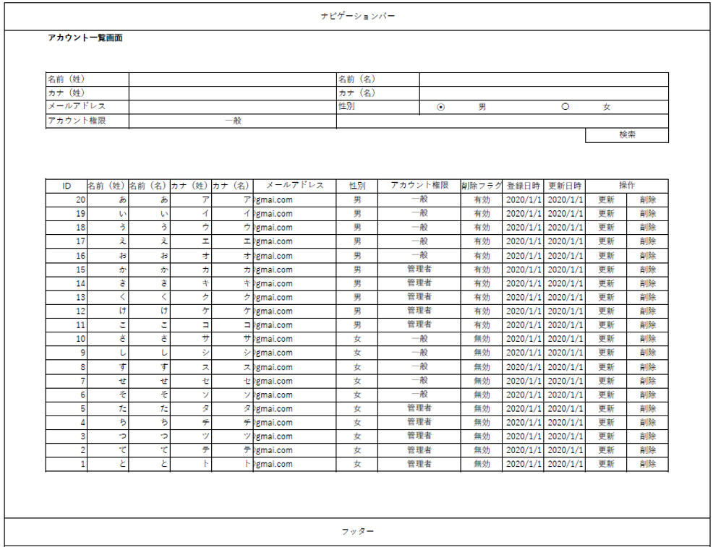
画面レイアウト
システム名 | 画面名 | 作成会社 | 担当者
D.I.ブログ | アカウント一覧画面 | DI | よしかわ
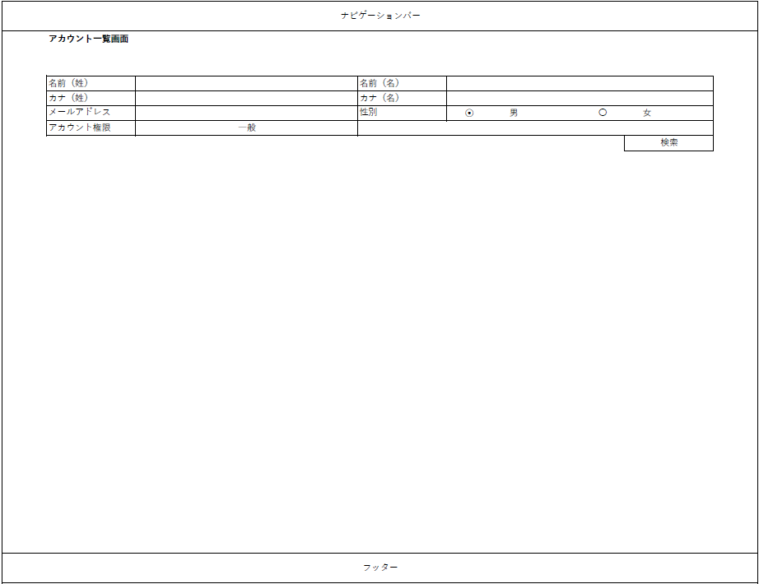

システム名 | 画面名 | 作成会社 | 担当者
D.I.ブログ | アカウント一覧画面（2） | DI | よしかわ

画面レイアウト _アカウント削除
画面レイアウト
システム名 | 画面名 | 作成会社 | 担当者
D.I.ブログ | アカウント削除画面 | DI | よしかわ
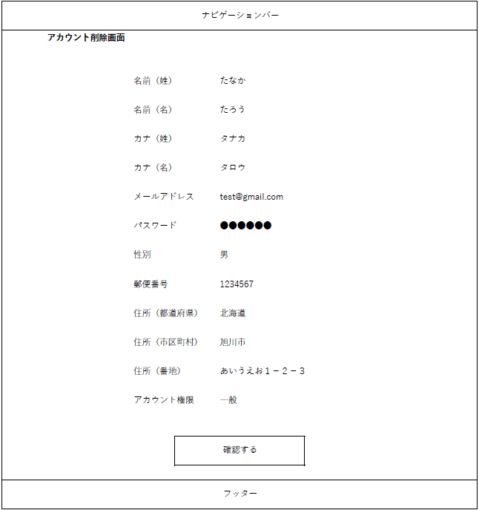

システム名 | 画面名 | 作成会社 | 担当者
D.I.ブログ | アカウント削除確認画面 | DI | よしかわ
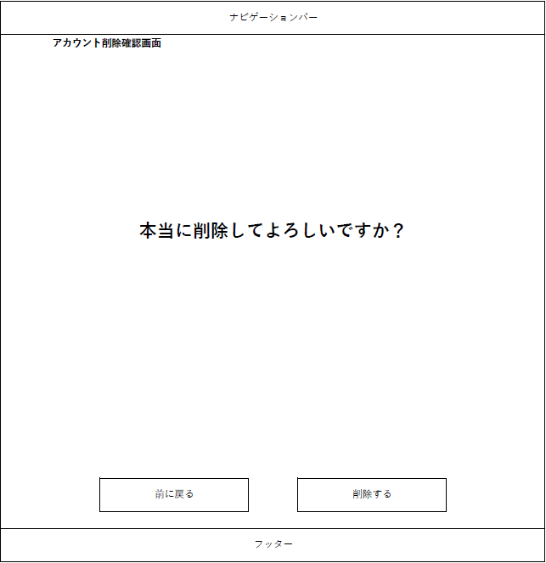


システム名 | 画面名 | 作成会社 | 担当者
D.I.ブログ | アカウント削除完了画面 | DI | よしかわ

画面レイアウト _アカウント更新

画面レイアウト
システム名 | 画面名 | 作成会社 | 担当者
D.I.ブログ | アカウント更新画面 | DI | よしかわ
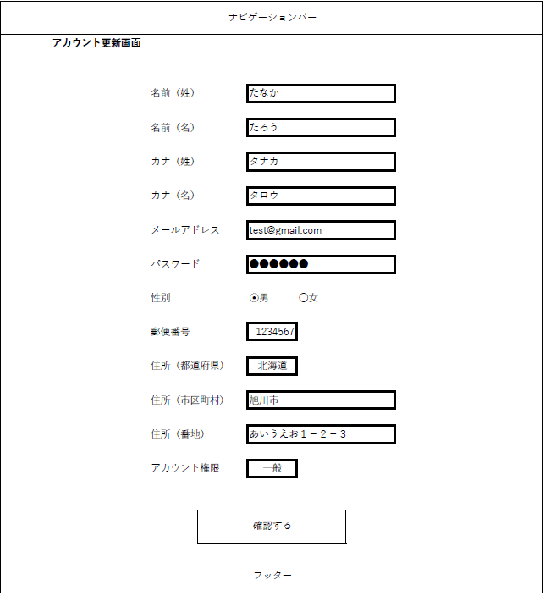

システム名 | 画面名 | 作成会社 | 担当者
D.I.ブログ | アカウント更新確認画面 | DI | よしかわ


システム名 | 画面名 | 作成会社 | 担当者
D.I.ブログ | アカウント更新完了画面 | DI | よしかわ

画面レイアウト _エラー画面
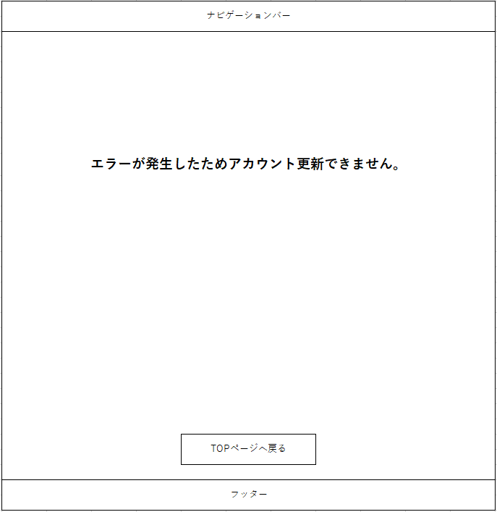
画面レイアウト
システム名 | 画面名 | 作成会社 | 担当者
D.I.ブログ | ログインエラー画面 | DI | よしかわ
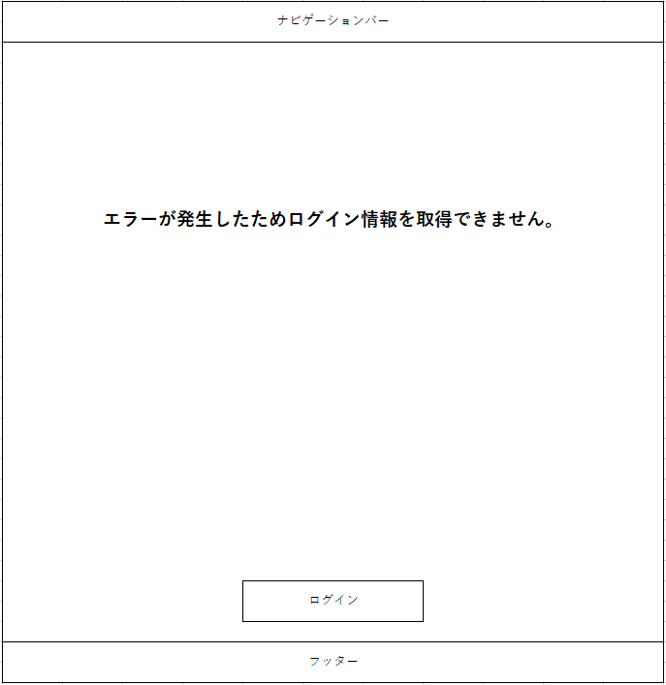

システム名 | 画面名 | 作成会社 | 担当者
D.I.ブログ | アカウント登録エラー画面 | DI | よしかわ


システム名 | 画面名 | 作成会社 | 担当者
D.I.ブログ | アカウント削除エラー画面 | DI | よしかわ


システム名 | 画面名 | 作成会社 | 担当者
D.I.ブログ | アカウント更新エラー画面 | DI | よしかわ

画面レイアウト _権限の切り分け
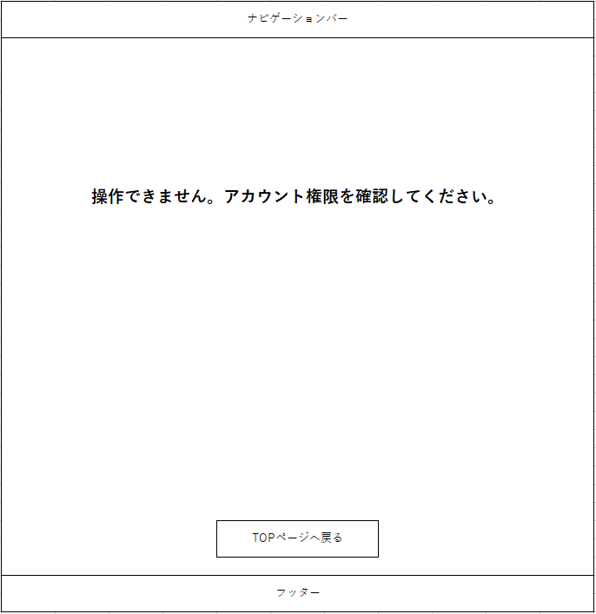
画面レイアウト
システム名 | 画面名 | 作成会社 | 担当者
D.I.ブログ | ログイン不可画面 | DI | よしかわ


システム名 | 画面名 | 作成会社 | 担当者
D.I.ブログ | アカウント登録 一般権限画面 | DI | よしかわ
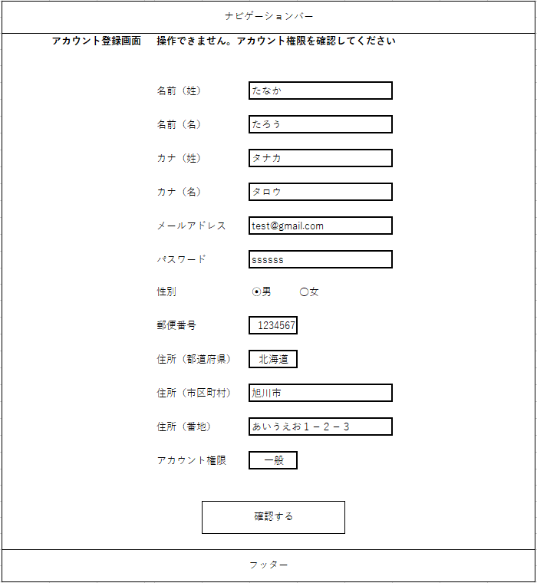

システム名 | 画面名 | 作成会社 | 担当者
D.I.ブログ | アカウント一覧 一般権限画面 | DI | よしかわ
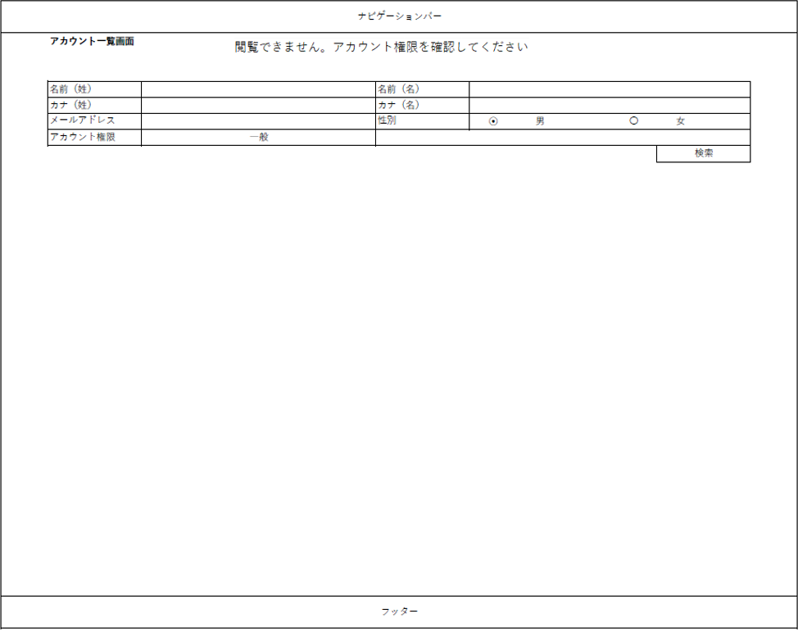

システム名 | 画面名 | 作成会社 | 担当者
D.I.ブログ | アカウント操作時の権限エラー画面 | DI | よしかわ

